CP_okná
Príloha č.2 - Cenová Ponuka/Technická špecifikácia

Názov zákazky: |  | Čiastočná výmena okien na budovách školy - Výzva č. 29
Logický celok tovaru: |  | Okná a súvisiace prvky
Miesto dodania: |  | SOŠ technická, J. Švermu 1588/1, 960 01 Zvolen

Identifikácia dodávateľa
Obchodné meno alebo názov uchádzača:
Sídlo alebo miesto podnikania uchádzača:
Platca DPH (áno/nie):
IČO:
Kontaktná osoba:
Telefón / Mobil:
E-mail:

 |  |  |  |  |  |  | doplní uchádzač
P.č. | Názov položky s rozmermi a uniestnením | Počet | Merná jednotka | Technické špecifikácie/prednastavené parametre objednávateľa | špecifikácia okien (pred realizáciou skutočne zamerať) | Plocha nových otvorových konštrukcií (m2) | Technické špecifikácie tovaru uchádzača | Jednotková cena [v EUR bez DPH] | Výška DPH pri sadzbe ...23....% [v EUR] | Jednotková cena [v EUR s DPH] | Celková cena za určený počet [v EUR bez DPH] | Celková cena za určený počet [v EUR s DPH]
Budova dielní
1 | okno Šířka x Výška: [mm]: 1200 x 1500 dielne | 4 | ks | rámový profil min. 6 komorový - min. 3-sklo - farba rámu biela/biela - stavebná hĺbka profilu min. 85mm - kovanie celoobvodové - bezpečnostná klučka - min. 2-dorazové tesnenie farba - čierna | 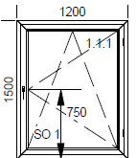 | 7.2 |  |  | 0.00 | 0.00 | 0.00 | 0.00
2 | okno Šířka x Výška: [mm]: 1200 x 1100 dielne | 1 | ks | rámový profil min. 6 komorový - min. 3-sklo - farba rámu biela/biela - stavebná hĺbka profilu min. 85mm - kovanie celoobvodové - bezpečnostná klučka - min. 2-dorazové tesnenie farba - čierna | 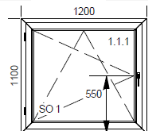 | 1.32 |  |  | 0.00 | 0.00 | 0.00 | 0.00
3 | okno Šířka x Výška: [mm]: 2800 x 2900, hore 3 - sklo číre, dole plná výplň - 48mm dielne | 1 | ks | rámový profil min. 6 komorový - min. 3-sklo - farba rámu biela/biela - stavebná hĺbka profilu min. 85mm - kovanie celoobvodové - bezpečnostná klučka - min. 2-dorazové tesnenie farba - čierna. Modré šrafy znamenajú plnú výplň. | 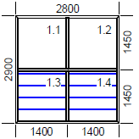 | 8.12 |  |  | 0.00 | 0.00 | 0.00 | 0.00
4 | okno Šířka x Výška: [mm]: 2400 x 1500 dielne | 10 | ks | rámový profil min. 6 komorový - min. 3-sklo - farba rámu biela/biela - stavebná hĺbka profilu min. 85mm - kovanie celoobvodové - bezpečnostná klučka - min. 2-dorazové tesnenie farba - čierna | 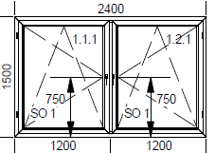 | 36 |  |  | 0.00 | 0.00 | 0.00 | 0.00
5 | okno Šířka x Výška: [mm]: 2000 x 400 dielne | 1 | ks | rámový profil min. 6 komorový - min. 3-sklo - farba rámu biela/biela - stavebná hĺbka profilu min. 85mm - kovanie celoobvodové - bezpečnostná klučka - min. 2-dorazové tesnenie farba - čierna |  | 0.8 |  |  | 0.00 | 0.00 | 0.00 | 0.00
6 | okno Šířka x Výška: [mm]: 2800 x 1000dielne | 1 | ks | rámový profil min. 6 komorový - min. 3-sklo - farba rámu biela/biela - stavebná hĺbka profilu min. 85mm - kovanie celoobvodové - bezpečnostná klučka - min. 2-dorazové tesnenie farba - čierna | 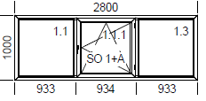 | 2.8 |  |  | 0.00 | 0.00 | 0.00 | 0.00
7 | okno Šířka x Výška: [mm]: 2800 x 2800 dielne | 8 | ks | rámový profil min. 6 komorový - min. 3-sklo - farba rámu biela/biela - stavebná hĺbka profilu min. 85mm - kovanie celoobvodové - bezpečnostná klučka - min. 2-dorazové tesnenie farba - čierna | 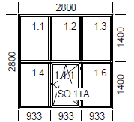 | 62.72 |  |  | 0.00 | 0.00 | 0.00 | 0.00
8 | okno Šířka x Výška: [mm]: 2800 x 2000 dielne | 19 | ks | rámový profil min. 6 komorový - min. 3-sklo - farba rámu biela/biela - stavebná hĺbka profilu min. 85mm - kovanie celoobvodové - bezpečnostná klučka - min. 2-dorazové tesnenie farba - čierna | 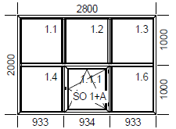 | 106.4 |  |  | 0.00 | 0.00 | 0.00 | 0.00
9 | okno Šířka x Výška: [mm]: 1200 x 2800 dielne | 4 | ks | rámový profil min. 6 komorový - min. 3-sklo - farba rámu biela/biela - stavebná hĺbka profilu min. 85mm - kovanie celoobvodové - bezpečnostná klučka - min. 2-dorazové tesnenie farba - čierna | 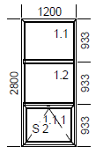 | 13.44 |  |  | 0.00 | 0.00 | 0.00 | 0.00
10 | okno Šířka x Výška: [mm]: 2800 x 2800 dielne | 7 | ks | rámový profil min. 6 komorový - min. 3-sklo - farba rámu biela/biela - stavebná hĺbka profilu min. 85mm - kovanie celoobvodové - bezpečnostná klučka - min. 2-dorazové tesnenie farba - čierna | 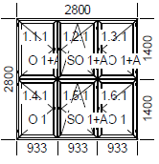 | 54.88 |  |  | 0.00 | 0.00 | 0.00 | 0.00
11 | okno Šířka x Výška: [mm]: 1150 x 2700 dielne | 1 | ks | rámový profil min. 6 komorový - min. 3-sklo - farba rámu biela/biela - stavebná hĺbka profilu min. 85mm - kovanie celoobvodové - bezpečnostná klučka - min. 2-dorazové tesnenie farba - čierna | 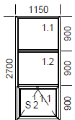 | 3.105 |  |  | 0.00 | 0.00 | 0.00 | 0.00
12 | okno Šířka x Výška: [mm]: 2800 x 1400 dielne | 1 | ks | rámový profil min. 6 komorový - min. 3-sklo - farba rámu biela/biela - stavebná hĺbka profilu min. 85mm - kovanie celoobvodové - bezpečnostná klučka - min. 2-dorazové tesnenie farba - čierna | 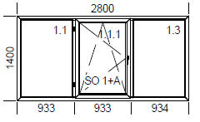 | 3.92 |  |  | 0.00 | 0.00 | 0.00 | 0.00
13 | okno Šířka x Výška: [mm]: 2600 x 800 dielne | 3 | ks | rámový profil min. 6 komorový - min. 3-sklo - farba rámu biela/biela - stavebná hĺbka profilu min. 85mm - kovanie celoobvodové - bezpečnostná klučka - min. 2-dorazové tesnenie farba - čierna | 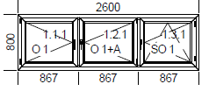 | 6.24 |  |  | 0.00 | 0.00 | 0.00 | 0.00
14 | demontáž pôvodných okien | 61 | ks |  |  |  |  |  | 0.00 | 0.00 | 0.00 | 0.00
15 | osadenie okien do otvorov | 61 | ks |  |  |  |  |  | 0.00 | 0.00 | 0.00 | 0.00
16 | murárske vyspravenie ostenia | 550 | m |  |  |  |  |  | 0.00 | 0.00 | 0.00 | 0.00
17 | odvoz a likvidácia odpadu | 1 | súb. |  |  |  |  |  | 0.00 | 0.00 | 0.00 | 0.00
18 | montáž a demontáž lešenia | 1 | súb. |  |  |  |  |  | 0.00 | 0.00 | 0.00 | 0.00
SPOLU cena za budovu dielní |  |  |  |  |  | 306.95 |  |  |  |  | 0.00 | 0.00
Budova telocvične
19 | okno Šířka x Výška: [mm]: 1300 x 3550 telocvičňa | 24 | ks | rámový profil min. 6 komorový - min. 3-sklo - farba rámu biela/biela - stavebná hĺbka profilu min. 85mm - kovanie celoobvodové - bezpečnostná klučka - min. 2-dorazové tesnenie farba - čierna |  | 110.76 |  |  | 0.00 | 0.00 | 0.00 | 0.00
20 | okno Šířka x Výška: [mm]: 650 x 750 telocvičňa | 12 | ks | rámový profil min. 6 komorový - min. 3-sklo - farba rámu biela/biela - stavebná hĺbka profilu min. 85mm - kovanie celoobvodové - bezpečnostná klučka - min. 2-dorazové tesnenie farba - čierna | 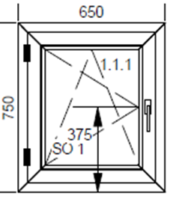 | 5.85 |  |  | 0.00 | 0.00 | 0.00 | 0.00
21 | okno Šířka x Výška: [mm]: 800 x 800 telocvičňa | 8 | ks | rámový profil min. 6 komorový - min. 3-sklo - farba rámu biela/biela - stavebná hĺbka profilu min. 85mm - kovanie celoobvodové - bezpečnostná klučka - min. 2-dorazové tesnenie farba - čierna | 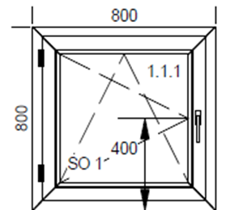 | 5.12 |  |  | 0.00 | 0.00 | 0.00 | 0.00
22 | okno Šířka x Výška: [mm]: 1300 x 1700 telocvičňa | 6 | ks | rámový profil min. 6 komorový - min. 3-sklo - farba rámu biela/biela - stavebná hĺbka profilu min. 85mm - kovanie celoobvodové - bezpečnostná klučka - min. 2-dorazové tesnenie farba - čierna | 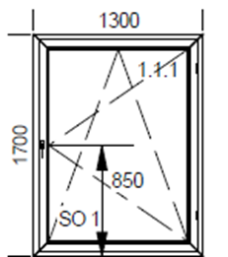 | 13.26 |  |  | 0.00 | 0.00 | 0.00 | 0.00
23 | okno Šířka x Výška: [mm]: 1300 x 2350 telocvičňa | 6 | ks | rámový profil min. 6 komorový - min. 3-sklo - farba rámu biela/biela - stavebná hĺbka profilu min. 85mm - kovanie celoobvodové - bezpečnostná klučka - min. 2-dorazové tesnenie farba - čierna | 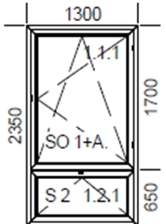 | 18.33 |  |  | 0.00 | 0.00 | 0.00 | 0.00
24 | demontáž pôvodných okien | 56 | ks |  |  |  |  |  | 0.00 | 0.00 | 0.00 | 0.00
25 | osadenie okien do otvorov | 56 | ks |  |  |  |  |  | 0.00 | 0.00 | 0.00 | 0.00
26 | murárske vyspravenie ostenia | 380 | m |  |  |  |  |  | 0.00 | 0.00 | 0.00 | 0.00
27 | odvoz a likvidácia odpadu | 1 | súb. |  |  |  |  |  | 0.00 | 0.00 | 0.00 | 0.00
28 | montáž a demontáž lešenia | 1 | súb. |  |  |  |  |  | 0.00 | 0.00 | 0.00 | 0.00
SPOLU cena za budovu telocvične |  |  |  |  |  | 153.32 |  |  |  |  | 0.00 | 0.00
Celková cena za predmet zákazky (návrh na plnenie kritéria) |  |  |  |  |  |  |  |  |  |  | 0.00 | 0.00
Verejný obstarávateľ požaduje CP vrátane dodávky a montáže vnútorných a vonkajších parapetných dosiek, o rozmeroch a farbe a to nasledovne: Vonkajšia AL parapeta min. hrúbka 0,8mm, farba biela, šírka 280mm, Vnútorná PVC parapeta, hrúbka 20mm, farba biela, šírka 350mm. Typ bezpečnostnej klučky je na dodáveteľovi, avšak musí byť vedená ako bezpečnostná.
Uchádzač v stĺci " H"s názvom "Technické špecifikácie tovaru uchádzača" uvedie okrem ostatnej špecifikácie aj hodnotu súčiniteľu prechodu tepla pre okná s cieľovou hodnotou Uw v minimálnej požadovnej hodnote 0,85; t.j. v súlade s STN 730540-2/Z1+Z2.

Poznámka: - dátum musí byť aktuálny vo vzťahu ku dňu uplynutia lehoty na predkladanie ponúk; - uchádzač zaokrúhli svoje návrhy v zmysle matematických pravidiel na 2 desatinné miesta; - Vzorec je nastavený pre platcov DPH so základnou sadzbou (23 %). Uchádzači, na ktorých sa vzťahuje znížená sadzba DPH alebo nie sú platcami DPH, sú povinní upraviť výpočet tak, aby zodpovedal ich postaveniu k DPH.

V .............................., dňa ................... |  |  |  |  | ................................................................

[uviesť miesto a dátum podpisu] |  |  |  |  | [uviesť titul, meno, priezvisko, funkcia, podpis, oprávnenej osoby uchádzača]

